Cramer2x2
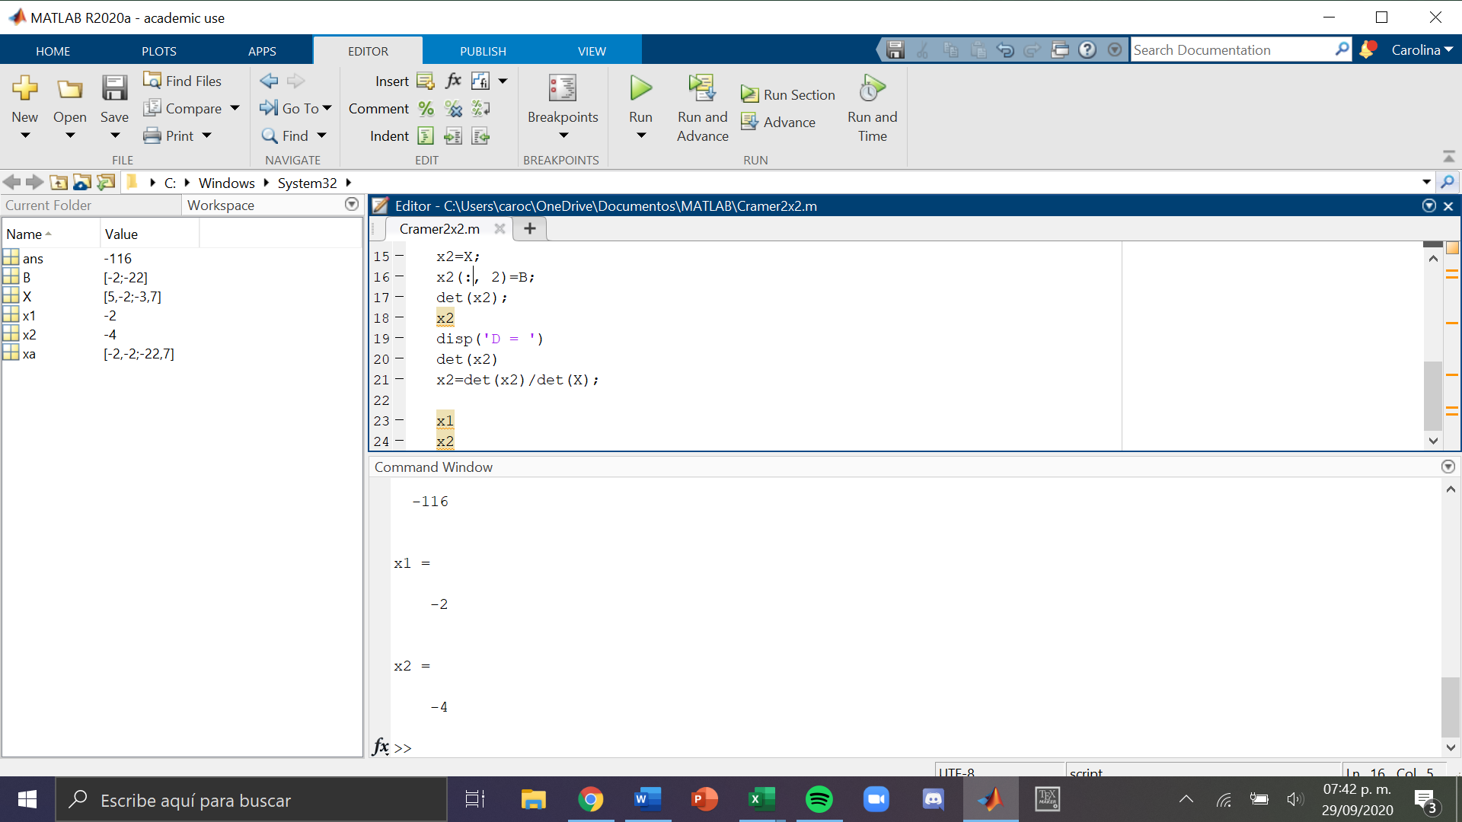
Sistema de ecuaciones: | 5x - 2y = -2 -3x + 7y = -22

x | y
5 | -2 | -2 | x | -2 | -2
-3 | 7 | -22 |  | -22 | 7

det S | 29 |  | y | 5 | -2
det x | -58 |  |  | 3 | -22
det y | -116

 |  |  | x | -2
 |  |  | y | -4

Cramer3x3
Sistema de ecuaciones: | 2x + 3y - z = 9 x + y + 3z = 10 x - 4y + 5z = -1
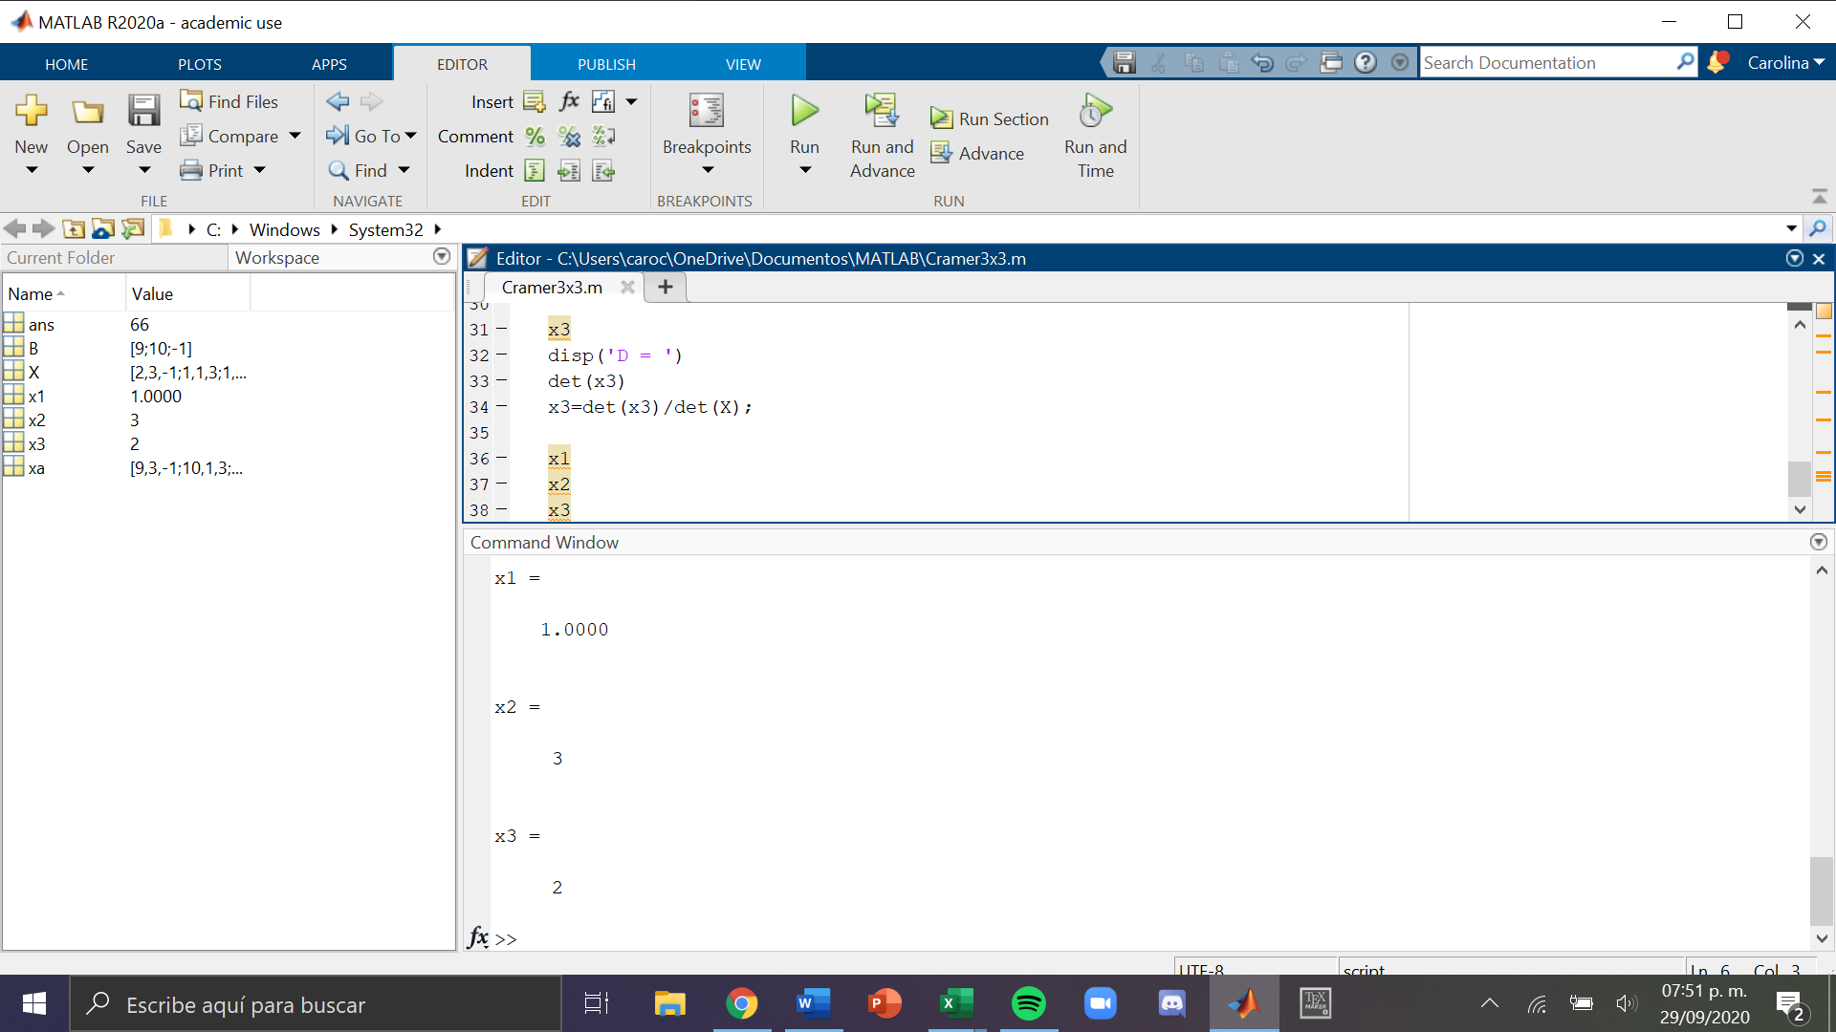

x | y | z
2 | 3 | -1 | 9
1 | 1 | 3 | 10
1 | -4 | 5 | -1

2 | 3 | -1 |  | x | 1
1 | 1 | 3 |  | y | 3.3636363636
1 | -4 | 5 |  | z | 2
2 | 3 | -1
1 | 1 | 3

Det S | 33

9 | 3 | -1 | 9 | 3
10 | 1 | 3 | 10 | 1
-1 | -4 | 5 | -1 | -4

Det x | 33

2 | 3 | -1
1 | 10 | 3
1 | -1 | 5
2 | 3 | -1
1 | 10 | 3

Det y | 111

2 | 3 | 9 | 2 | 3
1 | 1 | 10 | 1 | 1
1 | -4 | -1 | 1 | -4

Det z | 66

